Tableau d'aide détermination
 |  |  | Tableau de détermination convoyeur |  |  |  |  |  |  |  |  |  |  |  | Choose your language ➔ |  |  | Français

 | FlexMove |  |  |  |  |  | Robur |  |  |  |  |  | FlexToo |  |  |  |  | CAB
 | F45 | FK | FS | FM | FC | FL | R1 | R2TB | R2 | R3TB | R3 | R4 | F2-750 | F2-1200 | F2-1500 | F2-1800 | F2-2400
Largeur convoyeur | 45 mm | 45 mm | 65 mm | 85 mm | 105 mm | 155 mm | 70 mm | 86 mm | 86 mm | 118 mm | 118 mm | 196 mm | 227 mm | 342 mm | 418 mm | 494 mm | 647 mm | 160 mm et >
Largeur chaine ou tapis | 43 mm | 44 mm | 63 mm | 83 mm | 103 mm | 150 mm | 63.5 mm | 82.5 mm | 82.5 mm | 114.3 mm | 114.3 mm | 190.5 mm | 190.5 mm | 304.8 mm | 381 mm | 457.2 mm | 609.6 mm | 152,4 mm et >
Structure convoyeur | Aluminium |  |  |  |  |  | Aluminium |  |  |  |  |  | Aluminium |  |  |  |  | Aluminium
Chaine / Tapis | Chaine en POM |  |  |  |  |  | Chaine en POM | Chaine en POM ou Chaine métallique (inox ou acier) |  |  |  |  | Tapis en POM + talons d'usure renforcé en Kevlar |  |  |  |  | Tapis POM ou PP
Limite élastique chaine / tapis | 200 N | 500 N | 500 N | 1250 N | 1250 N | 1250 N | 2250 N | 2250 N | 2250 N | 2250 N | 2250 N | 2250 N | 2000 N | 3400 N | 3500 N | 3600 N | 3800 N | selon largeur
Poids maxi d'un produit | 1 kg | 3 kg | 3 kg | 6 kg | 6 kg | 6 kg | 10 kg | 15 kg | 15 kg | 15 kg | 15 kg | 15 kg | 10 kg | 15 kg | 15 kg | 15 kg | 15 kg | selon largeur
Vitesse maxi | 20 m/min | 60 m/min | 60 m/min | 60 m/min | 60 m/min | 60 m/min | 30 m/min | 30 m/min | 35 m/min | 30 m/min | 35 m/min | 35 m/min | 80 m/min | 80 m/min | 80 m/min | 80 m/min | 80 m/min | 80 m/min
Complexité cinématique | 10 m | 25 m | 25 m | 25 m | 25 m | 25 m | 15 m | 15 m | 15 m | 15 m | 15 m | 15 m | 30 m | 30 m | 30 m | 30 m | 30 m | 35 m
Prix | ++++ | ++ | +++ | +++ | +++ | + | + | + | = | + | = | = | + | + | + | = | = | variable
Ambiance | Propre, sèche |  |  |  |  |  | Propre, sèche | Huiles - Température - Ambiance abrasive (sucre, céramique, poussière, copeaux, …) |  |  |  |  | Poussière de cartons |  |  |  |  | Propre, sèche
Industrie | Agroalimentaire (produits emballés), Pharmacie, Cosmétique, … |  |  |  |  |  | Automobile, mécanique, industrie lourde |  |  |  |  |  | Agroalimentaire (produits emballés et suremballés), Pharmacie, Cosmétique
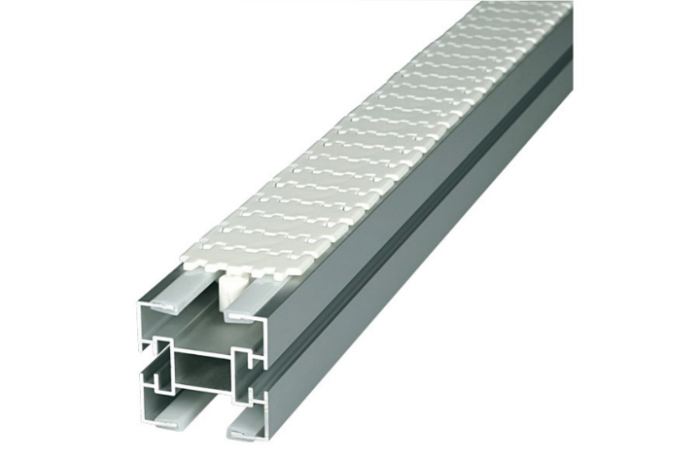
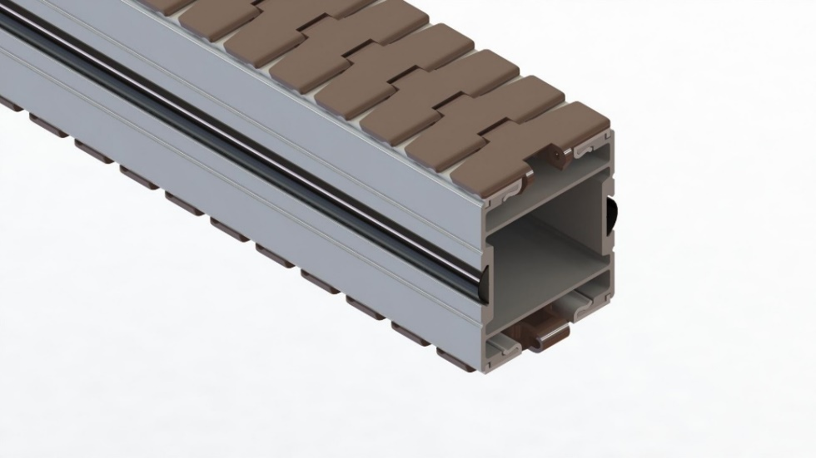
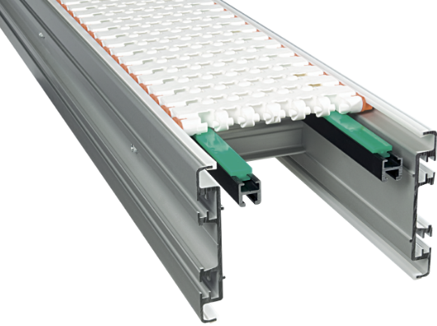
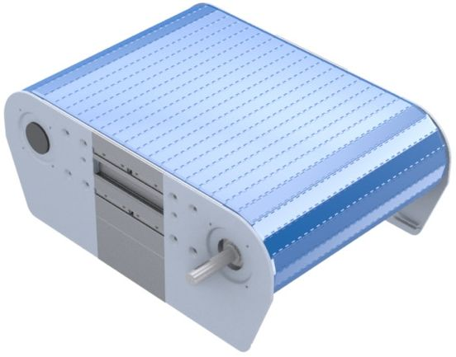

 |  |  |  |  |  |  |  |  |  |  |  |  |  | FlexToo |  |  | CAB

